关系图
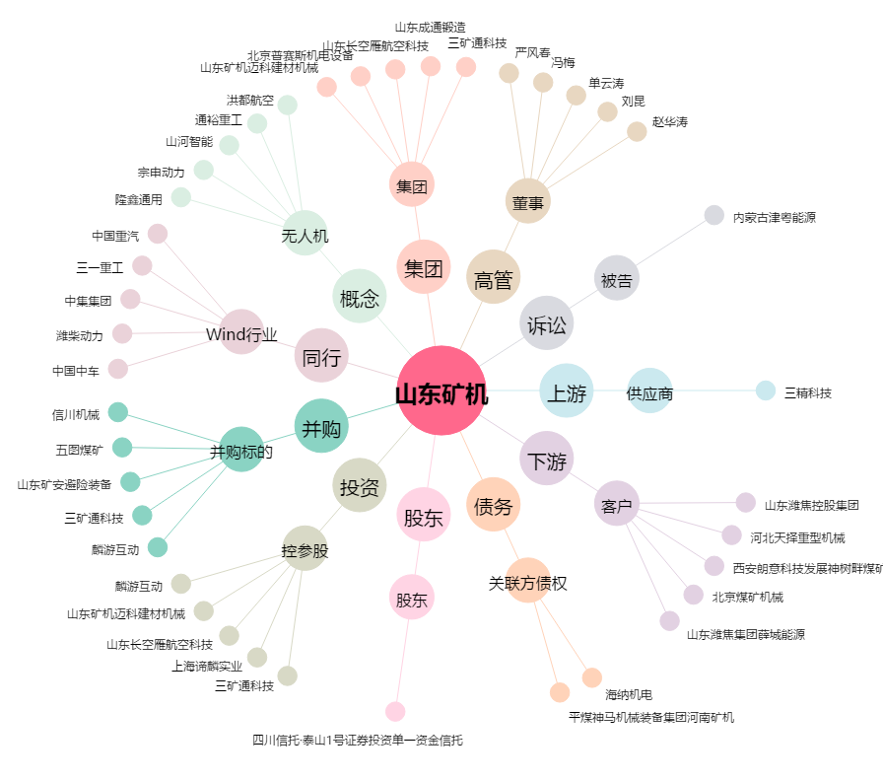
山东矿机[002526.SZ] - 关系概览图

